关系图
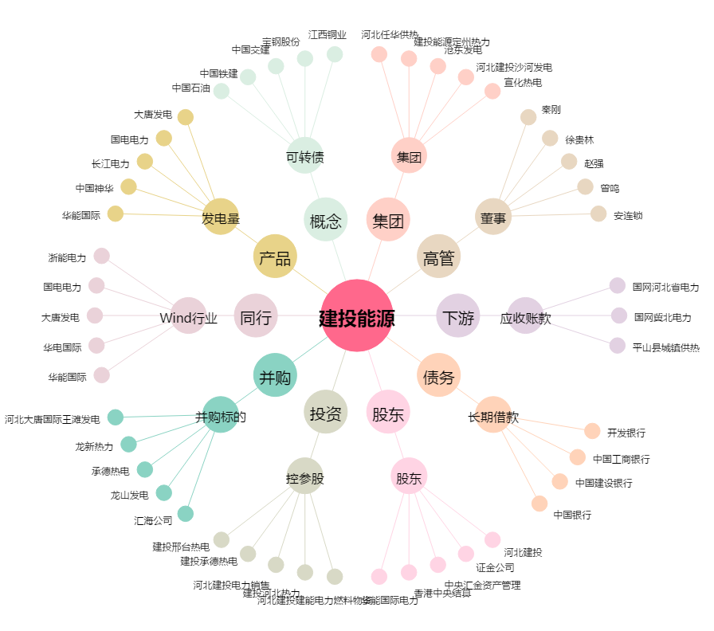
建投能源[000600.SZ] - 关系概览图

